1. 명작 영화로 풍부한 감성을
1. 명작 영화로 풍부한 감성을
소장처 | No. | 이미지 | 서명 | 감독 | 등록번호 | 청구기호
DVD | 1 |  | 기생충 | 봉준호 | M7032465 | VD 688.2111 봉76ㄱ 1
 | 2 |  | 센과 치히로의 행방불명 | 미야자키 하야오 | M7017132 | VD 688.6 ㄱ522서 1
 | 3 |  | 하울의 움직이는 성 | 미야자키 하야오 | M7017511 | VD 688.6 ㅁ874ㅎ 1
 | 4 |  | 레옹 | 뤽 베송 | M7018044 | VD 688 ㅂ776레
 | 5 |  | 트루먼 쇼 | 피터 위어 | M7021880 | VD 688.2 ㅇ559ㅌ
 | 6 |  | 그랜드 부다페스트 호텔 | 웨스 앤더슨 | M7029191 | VD 688.29 앤24ㄱ
 | 7 |  | 모노노케히메 | 미야자키 하야오 | M7018012 | VD 688.6 ㄱ522모 1
 | 8 |  | 캐치 미 이프 유 캔 | 스티븐 스필버그 | v | VD 688 ㅅ738ㅋ
 | 9 |  | 킹스맨 : 시크릿 에이전트 | 피트 닥터, 데이빗 실버맨, 리 언크리치 | M7022678 | VD 688.6 ㄷ47ㅁ
 | 10 |  | 라라랜드 | 데미안 셔젤 | M7031526 | VD 688.2142 셔74ㄹㄹ
Wavve | 11 |  | 다크나이트 | 크리스토퍼 놀란 | M7021592 | VD 688 ㄴ77ㄷ 1
 | 12 |  | 인셉션 | 크리스토퍼 놀란 | M7025477 | VD 688.2 놀292ㅇ 1
 | 13 |  | 인터스텔라 | 크리스토퍼 놀란 | M7029836 | VD 688.2 놀292ㅇㅌ
 | 14 |  | 메멘토 | 크리스토퍼 놀란 | M7017954 | VD 688 ㄴ65ㅁ
 | 15 | 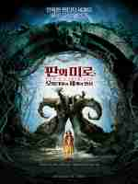 | 판의 미로 | 기예르모 델 토로 | M7019052 | VD 688 ㄷ59ㅍ 1
 | 16 |  | 태극기 휘날리며 | 강제규 | M7014868 | VD 688 ㄱ262ㅌ 1
 | 17 | 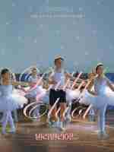 | 빌리 엘리어트 | 스티븐 달드리 | M7020707 | VD 688 ㄷ48ㅂ
 | 18 |  | 목소리의 형태 | 야마다 나오코 | M7031191 | VD 688.6 산74ㅁ
 | 19 |  | 비포 선라이즈 | 리처드 링클레이터 | M7017952 | VD 688 ㄹ998ㅂ
 | 20 |  | 언터처블: 1%의 우정 | 올리비에르 나카체, 에릭 토레다노 | M7027310 | VD 688.2 나8725ㅇ

2. 똑 부러지는 지식을
2. 똑 부러지는 지식을
No. | 이미지 | 서명 | 저자 | 출판사 | 등록번호 | 청구기호
1 |  | 누구나 할 수 있는 인포그래픽 with 파워포인트 | 곽승원 | 한빛미디어 | M1581877 | 005.55 곽57ㅇㅍ 2015
2 |  | 쉽고 빠른 파워포인트 디자인 | 신프로 | 한빛미디어 | M1623852 | 005.55 신12ㅅ 2018
3 |  | 미리 캔버스 너도 디자인 할 수 있어! | 전경옥 | 슬로디미디어 | 신청중 | 신청중
4 |  | 버려지는 디자인 통과되는 디자인 | 박은진, 김민경 | 길벗 | M1673145 | 005.55 박67ㅂ 2020
5 |  | 퍼펙트 슬라이드 클리닉 with 파워포인트 | 김재성 | 에이콘출판사 | M1676568 | 005.55 김73ㅍ 2020
6 |  | 일잘러의 비밀, 구글 스프레드시트 제대로 파헤치기 | 강남석 | 한빛미디어 | M1681534 | 005.53 강192ㄱ 2021
7 |  | 세상에서 제일 친절한 엑셀 | 박재영 | 한빛미디어 | 신청중 | 신청중
8 |  | 미라클 자소서 | 원동인 | 부크크 | 신청중 | 신청중
9 |  | 취업 끝판왕 옴스에게 배우는 스펙을 뛰어넘는 자소서 | 옴스 | 원앤원북스 | M1659022 | 325.337 옴57ㅅ 2020
10 |  | 너는 생각보다 자소서를 잘 쓴다 | 인싸담당자 제이콥 | Mind3 | M1659005 | 325.337 복54ㄴ 2019
11 | 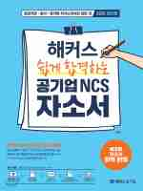 | 해커스 쉽게 합격하는 공기업 NCS 자소서 | 윤종혁 | 해커스공기업 | M1659036 | 325.337 윤75ㅎ 2020
12 |  | 취업의 신 자기소개서 혁명 | 박장호 | 성안북스 | 신청중 | 신청중
13 |  | 취업 끝판왕 옴스에게 배우는 스펙을 뛰어넘는 면접의 기술 | 옴스 | 원앤원북스 | M1668449 | 325.337 옴57ㅁ 2020
14 | 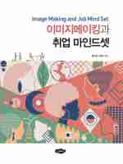 | 이미지메이킹과 취업 마인드셋 | 홍숙영 | 새로미 | 신청중 | 신청중
15 |  | 답답아 면접관은 세 가지만 물어봐 | 강정호 | 지식과감성# | 신청중 | 신청중

총 15권

3. 다양한 예술에 조예가 깊은
3. 다양한 예술에 조예가 깊은
No. | 이미지 | 서명 | 저자 | 출판사 | 등록번호 | 청구기호
1 | 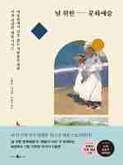 | 널 위한 문화예술 | 오대우 외 2명 | 웨일북 | M1685623 | 650.4 오23ㄴ 2021
2 |  | 처음 보는 비밀 미술관 | 데브라 N. 맨커프 | 윌북 | 신청중 | 신청중
3 | 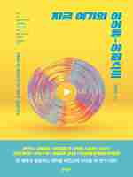 | 지금 여기의 아이돌-아티스트 | 김영대 | 문학동네 | M1685074 | 673.511 김64ㅈ 2021
4 |  | 음악의 언어 | 송은혜 | 시간의흐름 | 신청중 | 신청중
5 |  | 방구석 미술관 2 : 한국 | 조원재 | 블랙피쉬 | M1672886 | 650.4 조66ㅂㄱ 2(2020)
6 | 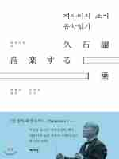 | 히사이시 조의 음악일기 | 히사이시 조 | 책세상 | 신청중 | 신청중
7 |  | 1일 1클래식 1기쁨 | 클레던시 버턴힐 | 윌북 | M1658070 | 670.15 버884ㅇ김 2020
8 | 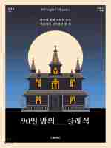 | 90일 밤의 클래식 | 김태용 | 동양북스 | 신청중 | 신청중
9 | 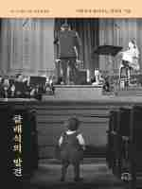 | 클래식의 발견 | 존 마우체리 | 에포크 | 신청중 | 신청중
10 |  | 송사비의 클래식 음악야화 | 송사비 | 1458music | M1675950 | 670.4 송52ㅋ 2021
11 |  | 다락방 클래식 | 문하연 | 알파미디어 | M1687567 | 670.15 문919ㄷ 2021
12 |  | 건축의 발명 | 김예상 | MID | M1673275 | 540 김64ㄱ 2020
13 |  | 런던은 건축 | 수자타 버먼 외1명 | 에이치비프레스 | M1686224 | 540.924 버34ㄹ강 2021
14 | 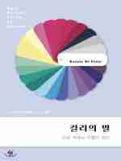 | 컬러의 말 | 카시아 세인트 클레어 | 윌북 | M1627878 | 331.5 세68ㅋ이 2018
15 | 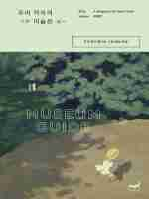 | 우리 각자의 미술관 | 최혜진 | 휴머니스트 | M1660232 | 650.4 최94ㅇ 2020

총 15권

4. 조금 더 달콤한 무드를
4. 조금 더 달콤한 무드를
No. | 이미지 | 서명 | 저자 | 출판사 | 등록번호 | 청구기호
1 |  | 사랑의 솜씨 | 이광호 | 별빛들 | 신청중 | 신청중
2 | 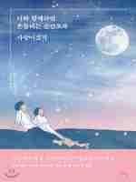 | 너와 함께라면 흔들리는 순간조차 사랑이겠지 | 신기루 | 비에이블 | 신청중 | 신청중
3 | 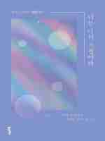 | 너는 나의 시절이다 | 정지우 | 포르체 | M1682731 | 818 정779ㄴ 2021
4 |  | 각자의 꽃말 | 김윤지 | 이노북 | M1683150 | 818 김6647ㄱ 2021
5 | 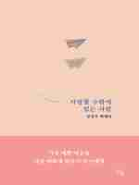 | 사랑할 수밖에 없는 사람 | 강진석 | 히읏 | M1684873 | 814 강78ㅅ 2021
6 | 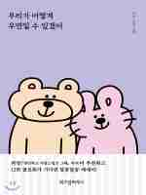 | 우리가 어떻게 우연일 수 있겠어 | 지수 | 위즈덤하우스 | 신청중 | 신청중
7 | 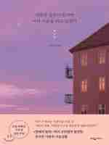 | 사랑에 얼굴이 있다면 너의 모습을 하고 있겠지 | 고민정 | 웅진지식하우스 | M1666177 | 818 고385ㅅ 2020
8 | 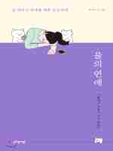 | 을의 연애 | 을냥이 | 생각정거장 | M1629586 | 818 을193ㅇ 2018
9 | 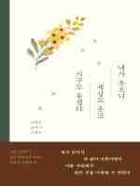 | 네가 웃으니 세상도 웃고 지구도 웃겠다 | 나태주 | 시공사 | 신청중 | 신청중
10 | 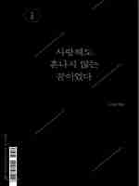 | 사랑해도 혼나지 않는 꿈이었다 | 나희덕 외 49명 | 미디어창비 | 신청중 | 신청중
11 |  | 오늘 밤, 세계에서 이 사랑이 사라진다 해도 | 이치조 미사키 | 모모 | M1685058 | 833.6 일75ㅇ권 2021
12 | 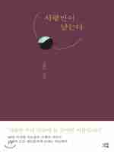 | 사랑만이 남는다 | 나태주 | 마음서재 | M1683046 | 811.7 나883ㅅㄹ 2021
13 |  | 사랑은 내 시간을 기꺼이 건네주는 것이다 | 이기주 | 황소북스 | M1660087 | 818 이182ㅅ 2020
14 |  | 우리의 결이 같기를 바란다 | 태희 | 피어오름 | M1685240 | 818 태97ㅇ 2021
15 |  | 사랑의 온도 | 고경표 | 떠오름 | M1672348 | 818 고147ㅅ 2020

총 15권

5. 위인에게 희망을 얻고자
5. 위인에게 희망을 얻고자
No. | 이미지 | 서명 | 저자 | 출판사 | 등록번호 | 청구기호
1 |  | 약속의 땅 | 버락 오바마 | 웅진지식하우스 | 신청중 | 신청중
2 |  | 스티브 잡스 | 윌터 아이작슨 | 민음사 | 신청중 | 신청중
3 |  | 아직 끝이 아니다 | 김연경 | 가연 | M1617355 | 695.204 김64ㅇ 2017
4 |  | 슈독 | 필 나이트 | 사회평론 | M1606200 | 325.099 나68가안 2017
5 |  | 백범일지 | 김구 | 돌베개 | M0577539 | 911.066099 김16ㅂㅊ
6 |  | 나의 이브 생 로랑에게 | 피에르 베르제 | 프란츠 | 신청중 | 신청중
7 | 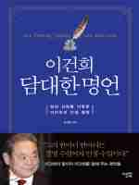 | 이건희 담대한 명언 | 김옥림 | 미래의 서재 | M1672416 | 325.04 김645ㅇ 2020
8 |  | 미야자키 월드 | 수전 네이피어 | 비잉 | M1678251 | 688.6099 네68ㅁ하 2021
9 |  | 골든아워 | 이국종 | 흐름출판 | M1633238 | 510.4 이16ㄱ 1(2018)
10 |  | 이 땅에 태어나서 | 정주영 | 솔 | M0567678 | 818 ㅈ486ㅇ
11 |  | 코코 샤넬 | 론다 개어릭 | 을유문화사 | M1671482 | 592.099 개64ㅋ성 2020
12 | 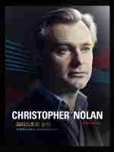 | 크리스토퍼 놀란 | 톰 숀, 크리스토퍼 놀란 | 제우미디어 | 신청중 | 신청중
13 |  | 찰리 브라운과 함께한 내 인생 | 찰리 M. 슐츠 | 유유 | M1582764 | 657 슐85ㅊ이 2015
14 | 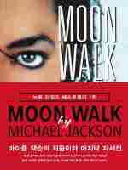 | 문워크 | 마이클 잭슨 | 미르북컴퍼니 | 신청중 | 신청중
15 | 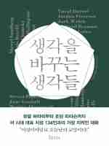 | 생각을 바꾸는 생각들 | 비카스 샤 | 인플루엔셜 | 신청중 | 신청중

총 15권

